案内
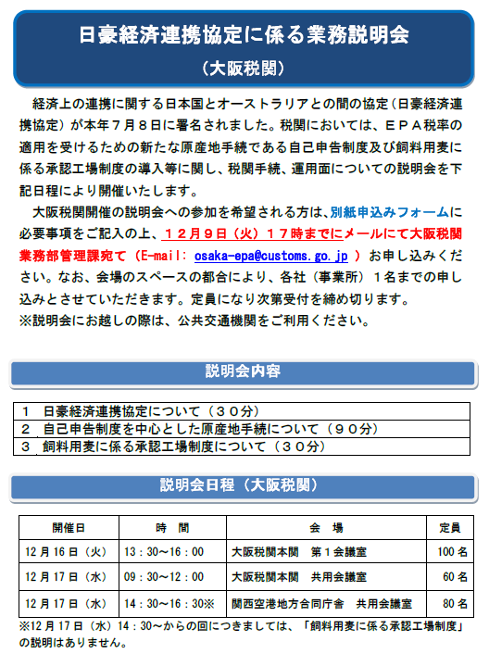

お申込みは【申込フォーム】シートをご利用ください。

